JVM对象创建
虚拟机遇到一条new指令时
第一 | 检查这个指令的参数是否能在常量池中定位到一个类的符号引用
 | 检查这个符号引用代表的类是否已经被加载，解析，初始化过
 | 如果没有就要执行相应的类加载

第二 | 类加载检查通过后，虚拟机将为新生对象分配内存
 | 对象分配空间的任务等同于把一块确定大小的内存从Java堆中划分出来
 | 分配内存方式：
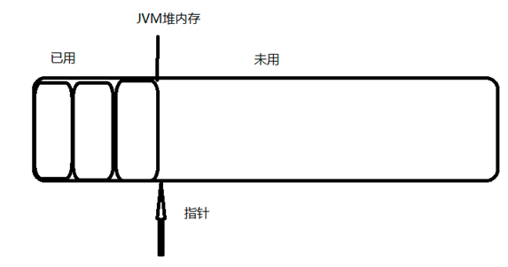
 | 指针碰撞法：
 |  | 用过的内存都放在一边，空闲的内存放在另一边，
 |  | 中间放着一个指针作为分界点的指示器
 |  | 把指针指向空闲空间那边挪动一段与对象大小相等的距离

 | 空闲列表 | 虚拟机维护一个列表，记录上那些内存块是可用的
 |  | 在分配的时候从列表中找到一块足够大的空间划分给对象
 |  | 并更新列表上的记录

 | 在使用Serial、ParNew等带Compact过程的收集器时，系统采用的分配算法是指针碰撞
 | 使用CMS这种基于Mark-Sweep算法的收集器时，通常采用空闲列表

第三 | 在并发情况下创建对象并不是线程安全的
 | 正在给对象A分配内存，指针还没来得及修改，对象B又同事使用了原来的指针来分配内存
 | 解决方法：
 | 1.分配内存空间的动作进行同步处理，虚拟机采用CAS配上失败重试的方法保证更新操作的原子性
 | 2.本地线程分配缓存，每个线程在java堆中预先分配一小块内存TLAB，哪个线程要分配内存，就在哪个线程的TLAB上分配，
 |  | 只有TLAB用完并分配新的TLAB时，才需要同步锁定。

第四 | 初始化
 | 将分配到的内存空间都初始化为零值

第五 | 虚拟机要对对象进行设置
 | 例如对象时哪个类的实例，如何才能找到类的元数据信息，对象的哈希码，GC分代年龄

对象访问的定位
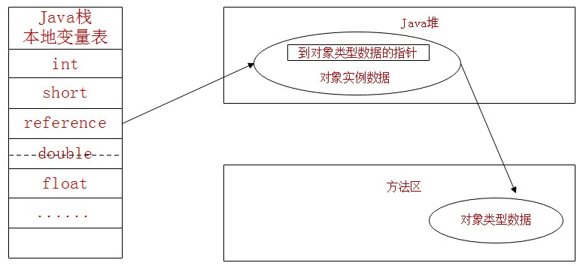
JVM使用对象相关点
 | 建立对象时为了使用对象，JAVA程序需要通过栈上的reference数据来操作堆上的具体对象

JVM主流的访问对象方式：
 | 1.句柄
 | 2.直接指针

句柄访问对象：
 | JAVA堆中将会划分出一块内存来作为句柄池
 | reference中存储的就是对象的句柄地址
 | 句柄中包含了对象实例数据与类型数据各自的具体地址信息
 | 优点就是如果对象被移动了（垃圾收集导致的移动了对象）只会改变句柄中的实例数据指针，不用修改reference本身
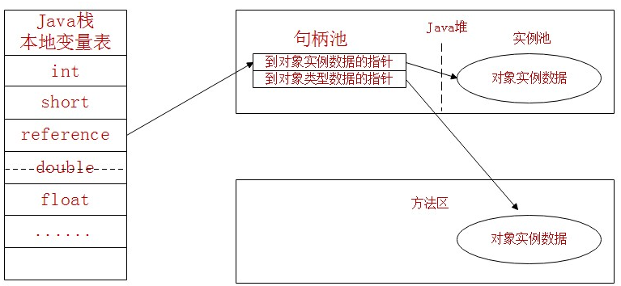

直接指针访问对象：
 | reference直接存储对象实例的数据和对象类型数据的指针
 | 优点就是因为减少了一次指针定位的开销，所以速度快

